書式１ 自己評価結果
情報アクセシビリティ自己評価様式（書式１ 自己評価結果）
作成日：2024年1月19日
 |  |  |  | 製品画像
企業・団体名 | ヤマハ株式会社／SoundUDコンソーシアム |  |  | 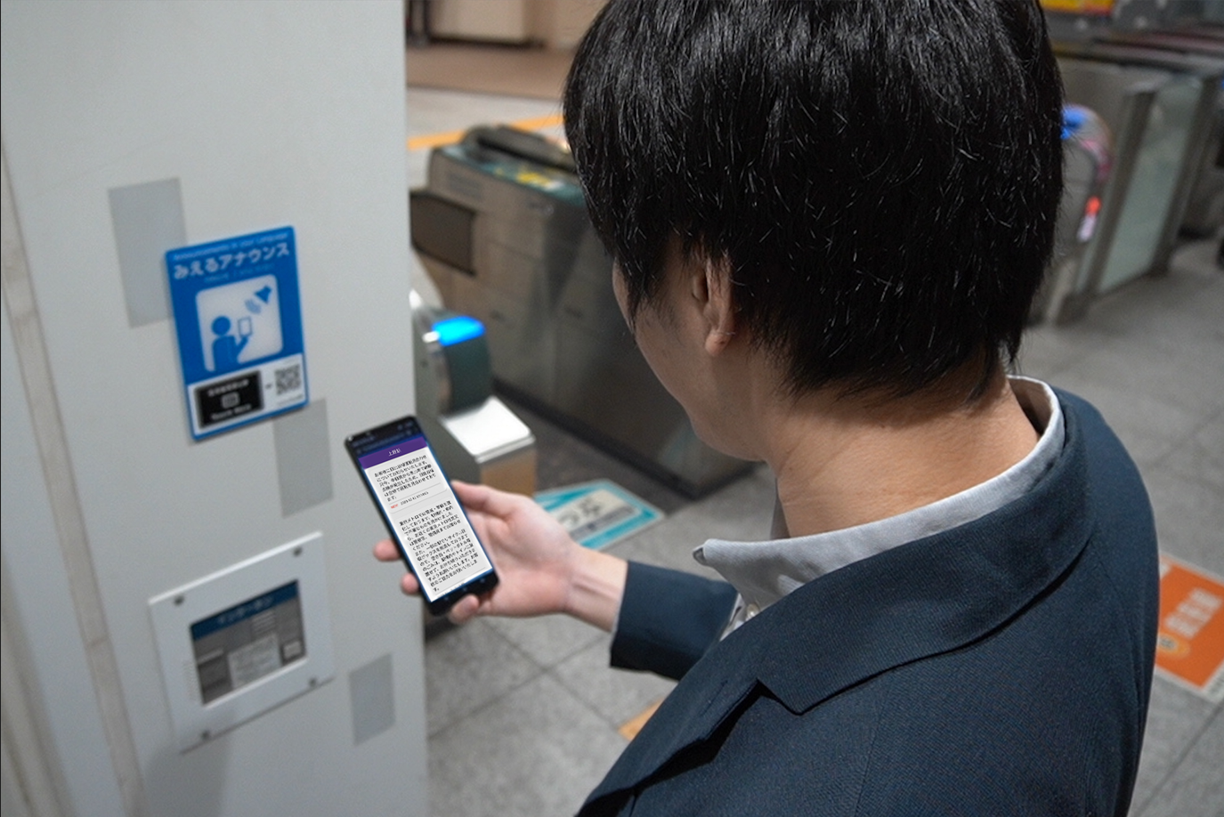

ICT機器・サービス名称 | おもてなしガイド

型番 | -

ICT機器・サービス概要 | 音声と、その音声が多言語文字化された情報の配信

問合せ先 | soundUD-consortium-ML@music.yamaha.com

ウェブサイトURL | https://soundud.org/

機能性能
配慮対象項目 |  | 評価結果 | 概要
視力なしでの使用（全盲） |  | 対応している | 文字情報のみの配信の場合でも、スマートフォンの読み上げ機能を利用して音声として聴くことができる作りになっています。
製品・サービスが視覚的な操作モードで提供される場合、視力を必要としない操作モードが用意されているか
限られた視力での使用（弱視、ロービジョン） |  | 対応している | 文字情報のみの配信の場合でも、スマートフォンの読み上げ機能を利用して音声として聴くことができる作りになっています。 また、スマートフォンの拡大表示機能を利用することができます。
製品・サービスが視覚的な操作モードで提供される場合、限られた視力で対応可能な操作モードが用意されているか
色知覚なしでの使用 |  | 対応している | 複数人が発話している情報が配信される際、 発話者ごとに文字が色分けされて配信される機能がありますが、 同時にブロック分けもされているため、色知覚は必要としません。
製品・サービスが視覚的な操作モードで提供される場合、色知覚を必要としない操作モードが用意されているか
聴力なしでの使用（全ろう） |  | 部分的に対応している | 本サービスではイベントやアナウンスの発話内容の音声情報と文字情報が提供されますが、手話通訳には対応していません。
製品・サービスが聴覚的な操作モードで提供される場合、聴力を必要としない操作モードが用意されているか
限られた聴力での使用（難聴） |  | 部分的に対応している | 本サービスではイベントやアナウンスの発話内容の音声情報と文字情報が提供されますが、手話通訳には対応していません。
製品・サービスが聴覚的な操作モードで行われる場合、強化された音声機能によって限られた聴力を補う操作モードが提供されているか
発話能力なしでの使用 |  | 対応する必要がない | 本サービスは利用者は情報を取得するのみで、 情報の発信は行わないため対象外としています。
製品・サービスが発話による操作モードで行われる場合、音声入力を必要としない操作モードが用意されているか
限られた器用さ又は力での使用 |  | 対応している | 本サービスはスマートフォンを通じた音声・字幕情報の配信サービスで、操作性はスマートフォン標準のWebアプリに準拠します。
製品・サービスが手の動作を必要とする場合、細かい運動制御等を必要としない操作モードが用意されているか
限られた手の届く範囲での使用 |  | 対応している | 本サービスはスマートフォンを通じた音声・字幕情報の配信サービスで、操作性はスマートフォン標準のWebアプリに準拠します。
製品・サービスが手動による操作モードで提供される場合、手の届く範囲で、かつ限られた力で対応可能な操作モードが用意されているか
光の点滅による影響の最小化（光感受性発作） |  | 対応している | 本サービスでは光感受性発作を引き起こすリスクを持つ閃光は使用しておりません。
製品が視覚的な操作モードで提供される場合、光感受性発作を引き起こすリスクを最小化するような配慮がなされているか

配慮対象項目 |  | 評価結果 | 概要
プライバシー |  | 対応している | 【利用者】 利用者のプライバシーに該当するものとしては位置情報がありますが、 これはスマートフォンの機能により提供しないことを選択できます。 【情報発信者】 情報発信者のプライバシーに該当するものとして発話情報がありますが、発話情報はサーバーログから削除することができます。
製品・サービスがアクセシビリティ機能を提供する場合、アクセシビリティ機能を使用するにあたりプライバシーが守られる操作モードが用意されているか

サポート対応
配慮対象項目 |  | 評価結果 | 概要
ドキュメントとサポートサービス |  | 対応している | サービス利用方法はアプリ内部、利用できる場所のボード、掲示物により説明されています。
製品の取扱説明書や問合せ先が提供されているか。また、アクセシビリティに配慮したサポート（取扱説明書、電話や手話（筆記）窓口、FAX等）が提供されているか。

用いた技術基準 | 技術基準 JISx8341-3

免責事項 | ・サービスの利用にあたっては当サービスのWebページに掲載する利用規約にご同意いただくものとします。 ・著作権上、この文書の再利用等は禁じます。 ・この文書は、製品に関する情報提供を目的としており、すべての人が利用できることを保証するものではありません。 ・サービスに関する推奨利用環境以外の環境で操作した場合、評価通りにならない場合がございます。

